Table1_LS7_LE8
 | 대동연구 지니MetPRS_life style
 | LS 7 (Eur J Prev Cardiol 2020;28:294–300) (Ann Med 2019;51:306– 313. doi:10.1080/07853890.2019.1639808) (Circulation. 2010;121:586-613)
 | 각 metric 점수, 총합 점수-총 7개 variable 생성됨.
 | Goal/Metric LS7 중 가능한 것 | Poor Health | Intermediate Health | Ideal Health | 비고
 | Current smoking | Yes | Former ≤12 mo | Never or quit >12 mo
 | Body mass index | ≥25kg/m2 | 23–24.9 kg/m2 (18.5미만의 저체중을 intermediate 포함여부 논의필요) | <23 kg/m2 | Asian 기준에 맞게 변형
 | Physical activity | None | 1–149 min/wk moderate intensity or 1–74 min/wk vigorous intensity or 1–149 min/wk moderate+vigorous | ≥150 min/wk moderate intensity or ≥75 min/wk vigorous intensity or ≥150 min/wk moderate+vigorous
 | Total cholesterol | ≥240 mg/dL | 200–239 mg/dL or treated to goal | <200 mg/dL | 고지혈증 약을 먹으면서 TC 239이하로 유지되면 intermediate. (예:고지혈증약 먹고 180이어도 intermediate)
 | Blood pressure | SBP ≥140 or DBP ≥90 mm Hg | SBP 120–139 or DBP 80–89 mm Hg or treated to goal | <120/<80 mm Hg | 예: 혈압약 먹으면서 115/75 이면 intermediate, 혈압약 먹으면서 150/90이면 poor
 | Fasting plasma glucose | ≥ 126 mg/dL | 100–125 mg/dL or treated to goal | <100 mg/dL
 | Healthy diet
 | alcohol | Healvy drinker (주당 14잔 이상) | 주당 14잔 미만
 | 점수 부여 | 0 | 1 | 2

 | *(강남센터 지니 문진) 1 : 주당 14잔 미만 2 : 주당 14잔 이상 (1~2잔은 2잔으로 계산)

 |  | T1을 작성하면 age Gr 별 young, middle-aged, and elderly 의 세 Gr 에 대하여 RF 아래 그림을 만들 수 있을 것(a. 20-49, b. 50-64, c. 65세 이상):

 |  | RF gr:예시 | obesity | nonHDLC | LDLC | HTN | Smk | DM | physical activity
 |  |  | <23 | <130 | <100 | normal | nonsmoker | normal | regular exesecise
 |  |  | 23-24.9 | 130-190 | 100-159 | 주의혈압+고혈압전단계 | exsmoker | preDM(IFG) | 그 사이 운동
 |  |  | 25~ | 190~ | 160~ | 고혈압 | current smk | DM | none (운동 안함)

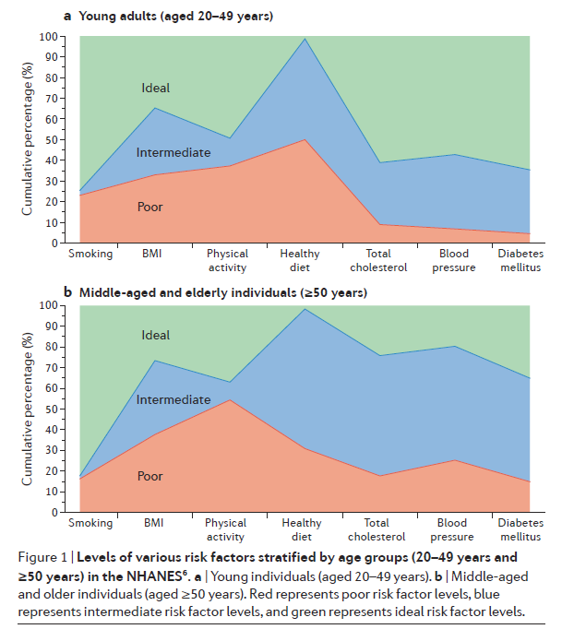

 |  |  |  |  |  | NHANES

 |  | Total | Male | Female | Men Age group |  |  |  | Female age group
 | n |  |  |  | 20-39 | 40-49 | 50-64 | 65~ | 20-39 | 40-49 | 50-64 | 65~
 | Age , years
 | Age, median (IQR)
 | Age groups
 | 20-29
 | 30-39
 | 40-49
 | 50-59
 | 60-69
 | 70-79
 | >80
 | Men Age groups
 | <40
 | 40-64
 | ≥65
 | Women Age groups
 | <50
 | 50-64
 | ≥65
 | Sex
 | Male
 | Female
 | Income, Lowest Q1
 | Smoking
 | Non
 | Ex
 | Current
 | Drinking
 | Non
 | Mild to moderate
 | Heavy
 | Exercise
 | Regular exercise
 | Vigorous exercise | 가능?
 | Ideal
 | Intermediate
 | poor

 | BMI groups
 | <18.5
 | <23
 | <25
 | <30
 | ≥30
 | Diabetes
 | Diabetes Medication | 약제코드 미사용/문진으로 가능
 | Insulin | N/A
 | Hypertension
 | HTN Medication | 약제코드 미사용/문진으로 가능
 | Dyslipidemia
 | Dyslipidemia medication | 약제코드 미사용/문진으로 가능
 | CKD (GFR < 60)

 | Height, cm
 | Weight, kg
 | BMI, kg/m2
 | Waist circumference, cm
 | Systolic BP, mmHg
 | Diastolic BP, mmHg
 | Fasting glucose, mg/dL
 | Total cholesterol, mg/dL
 | TG, mg/dl (median + IQR)
 | HDL -C, mg/dL
 | LDL -C, mg/dL
 | non HLD-C, mg/dl
 | eGFR, mL/min/1.73m2
 | Proteinuria
 | GOT
 | GPT
 | Hb

 | DURATION
 | Median (Q1 - Q3)
 | Life simple 7
 | Ideal cardiovascular health score
 | 7
 | 6
 | 5
 | 4
 | 3
 | 2
 | 1
 | 0
 | Body mass index (Asian 기준에 맞게 변형 고려 <23)
 | Ideal Health
 | Intermediate Health
 | Poor Health
 | Physical activity
 | Ideal Health
 | Intermediate Health
 | Poor Health
 | Healthy diet score*
 | Ideal Health
 | Intermediate Health
 | Poor Health
 | Total cholesterol
 | Ideal Health
 | Intermediate Health
 | Poor Health
 | Blood pressure
 | Ideal Health
 | Intermediate Health
 | Poor Health
 | Fasting plasma glucose
 | Ideal Health
 | Intermediate Health
 | Poor Health

 | Life’s Essential 8 scores (out of 100 points)
 | Mean total CVH score
 | LE8 score without sleep health (다수가 sleep 정보 없다면)
 | LE8 (in quartiles)
 | Q1
 | Q2
 | Q3
 | Q4
 | Mean diet score
 | Mean physical activity score
 | Mean tobacco/nicotine exposure score
 | Mean sleep health score
 | Mean body mass index score
 | Mean blood lipids (non–HDL-C) score
 | Mean blood glucose score
 | Mean blood pressure score

 | American Heart Association’s cardiovascular health metrics (recently updated), LE8 (Circulation 2022;146:e18-e43.)

 | Domain | CVH metric | Quantification of CVH metric
 | Health behaviours | Diet | Points | MEPA score |  | LE8--MEPA score (Circulation. 2022;146:e18–e43. DOI: 10.1161/CIR.0000000000001078)
 |  |  | 100 | 15-16
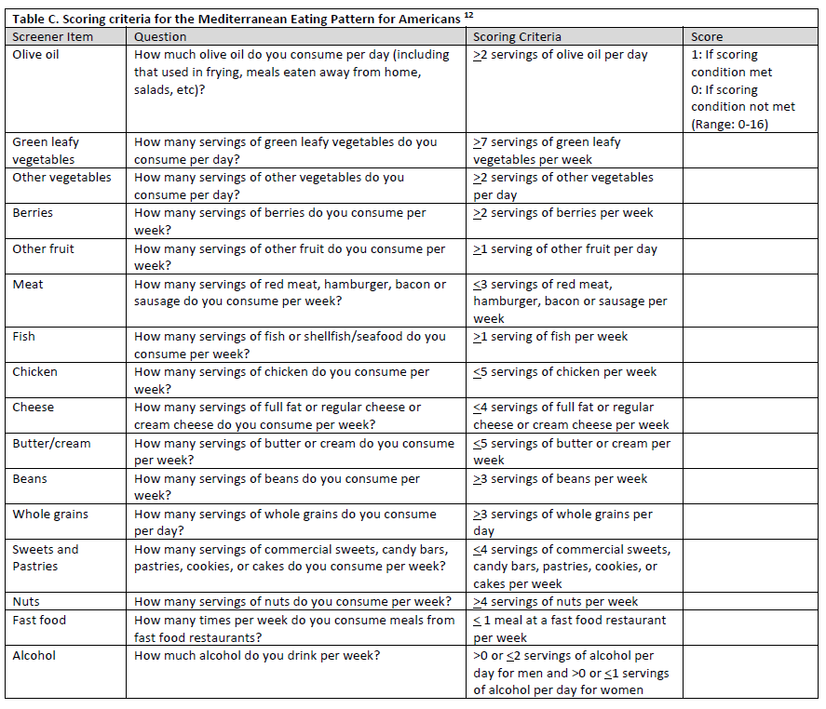
 |  |  | 80 | 12-14
 |  |  | 50 | 8-11
 |  |  | 25 | 4-7
 |  |  | 0 | 0-3
 |  | Physical Activity | Points | Minutes
 |  |  | 100 | ≥150
 |  |  | 90 | 120-149
 |  |  | 80 | 90-119
 |  |  | 60 | 60-89
 |  |  | 40 | 30-59
 |  |  | 20 | 1-29
 |  |  | 0 | 0
 |  | Nicotine Exposure | Points | Status
 |  |  | 100 | - Never smoked
 |  |  | 75 | - Former smoker, quit ≥5years
 |  |  | 50 | - Former smoker, quit 1 to < 5years
 |  |  | 25 | - Former smoker, quit <1 year, or currently using inhaled NDS
 |  |  | 0 | - Current smoker
 |  | Sleep Health | Points | Level (Average hours of sleep per night)
 |  |  | 100 | 7 to <9
 |  |  | 90 | 9 to <10
 |  |  | 70 | 6 to <7
 |  |  | 40 | 5 to <6 or ≥10
 |  |  | 20 | 4 to <5
 |  |  | 0 | <4
 | Health Factors | Body mass index | Points | Level (kg/m2)
 | (Asian 기준에 맞게 변형 고려 >=25, 23-24.9, <23) | <23 | 100 | <25
 |  | 23.0-24.9 | 70 | 25.0-29.9
 |  | 25.0-29.9 | 30 | 30.0-34.9
 |  | 30.0-34.9 | 15 | 35.0-39.9
 |  | ≥35.0 | 0 | ≥40.0
 |  | Blood lipids | Points | Level (Non-HDLc, mg/dL)
 |  |  | 100 | <130
 |  |  | 60 | 130-159
 |  |  | 40 | 160-189
 |  |  | 20 | 190-219
 |  |  | 0 | ≥220
 |  |  | Subtract 20 points | If drug-treated level
 |  | Blood glucose | Points | Level (FBG, mg/dL or HbA1c, %)
 |  |  | 100 | - No history of diabetes and FBG <100 (or HbA1c <5.7)
 |  |  | 60 | - No diabetes and FBG 100-125 (or HbA1c 5.7-6.4) (prediabetes)
 |  |  | 40 | - Diabetes with HbA1c <7.0
 |  |  | 30 | - Diabetes with HbA1c 7.0-7.9
 |  |  | 20 | - Diabetes with HbA1c 8.0-8.9
 |  |  | 10 | - Diabetes with HbA1c 9.0-9.9
 |  |  | 0 | - Diabetes with HbA1c ≥10
 |  | Blood pressure | Points | Level (SBP and/or DBP, mmHg)
 |  |  | 100 | · <120/<80(optimal)
 |  |  | 75 | · 120-129/<80 (elevated)
 |  |  | 50 | · 130-139 or 80-89 (stage 1 hypertension)
 |  |  | 25 | · 140-159 or 90-99
 |  |  | 0 | · ≥160 or ≥100
 |  |  | Subtract 20 points | If treated level

 | LS 7 (Eur J Prev Cardiol 2020;28:294–300) (Ann Med 2019;51:306– 313. doi:10.1080/07853890.2019.1639808) (Circulation. 2010;121:586-613)
 | Ideal Cardiovascular Health Definition (Adults >20 y of age)
 | Current smoking | Never or quit >12 mo ago
 | Body mass index (Asian 기준에 맞게 변형 고려 <23) | <25 kg/m2
 | Physical activity | ≥150 min/wk moderate intensity or ≥75 min/wk vigorous intensity or combination
 | Healthy diet score* | 4–5 Components* | *The committee selected 5 aspects of diet to define a healthy dietary score.
 | Total cholesterol | <200 mg/dL† | †Untreated values.
 | Blood pressure | <120/<80 mm Hg† | †Untreated values.
 | Fasting plasma glucose | <100 mg/dL† | †Untreated values.

 | LS7---Healthy diet score*
1 | Fruits and vegetables: ≥4.5 cups per day
2 | Fish: ≥two 3.5-oz servings per week (preferably oily fish)
3 | Fiber-rich whole grains (≥1.1 g of fiber per 10 g of carbohydrate): ≥three 1-oz-equivalent servings per day
4 | Sodium: <1500 mg per day*
5 | Sugar-sweetened beverages: ≤450 kcal (36 oz) per week.”

 | Table 3.(LS7) Definitions of Poor, Intermediate, and Ideal Cardiovascular Health for Each Metric for AHA 2020 Goals (Circulation. 2010;121:586-613)
 | Goal/Metric | Poor Health | Intermediate Health | Ideal Health
 | Current smoking | Yes | Former ≤12 mo | Never or quit >12 mo
 | Body mass index (Asian 기준에 맞게 변형 고려 >=25, 23-24.9, <23) | ≥30 kg/m2 | 25–29.9 kg/m2 | <25 kg/m2
 | Physical activity | None | 1–149 min/wk moderate intensity or 1–74 min/wk vigorous intensity or 1–149 min/wk moderate+vigorous | ≥150 min/wk moderate intensity or ≥75 min/wk vigorous intensity or ≥150 min/wk moderate+vigorous
 | Healthy diet score | 0–1 Components | 2–3 Components | 4–5 Components
 | Total cholesterol | ≥240 mg/dL | 200–239 mg/dL or treated to goal | <200 mg/dL
 | Blood pressure | SBP ≥140 or DBP ≥90 mm Hg | SBP 120–139 or DBP 80–89 mm Hg or treated to goal | <120/<80 mm Hg
 | Fasting plasma glucose | ≥ 126 mg/dL | 100–125 mg/dL or treated to goal | <100 mg/dL

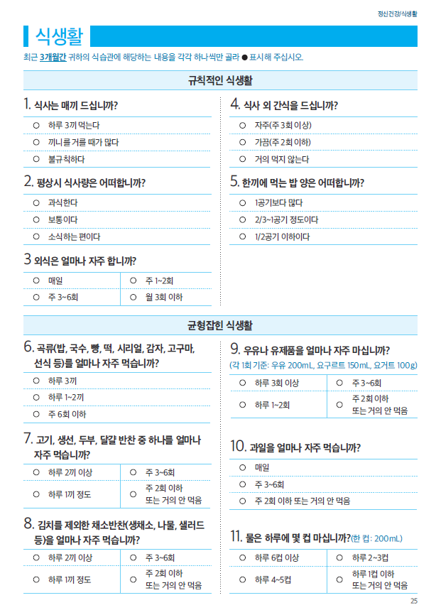
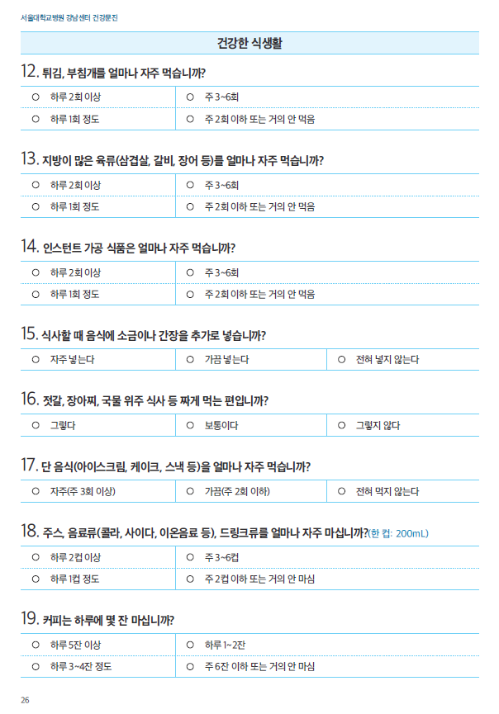

 | 각 metric 점수, 총합 점수-총 7개 variable 생성됨.
 | Goal/Metric LS7 중 가능한 것 | Poor Health | Intermediate Health | Ideal Health | 비고
 | Current smoking | Yes | Former ≤12 mo | Never or quit >12 mo
 | Body mass index | ≥25kg/m2 | 23–24.9 kg/m2 (18.5미만의 저체중을 intermediate 포함여부 논의필요) | <23 kg/m2 | Asian 기준에 맞게 변형
 | Physical activity | None | 1–149 min/wk moderate intensity or 1–74 min/wk vigorous intensity or 1–149 min/wk moderate+vigorous | ≥150 min/wk moderate intensity or ≥75 min/wk vigorous intensity or ≥150 min/wk moderate+vigorous
 | Total cholesterol | ≥240 mg/dL | 200–239 mg/dL or treated to goal | <200 mg/dL | 고지혈증 약을 먹으면서 TC 239이하로 유지되면 intermediate. (예:고지혈증약 먹고 180이어도 intermediate)
 | Blood pressure | SBP ≥140 or DBP ≥90 mm Hg | SBP 120–139 or DBP 80–89 mm Hg or treated to goal | <120/<80 mm Hg | 예: 혈압약 먹으면서 115/75 이면 intermediate, 혈압약 먹으면서 150/90이면 poor
 | Fasting plasma glucose | ≥ 126 mg/dL | 100–125 mg/dL or treated to goal | <100 mg/dL
 | Healthy diet
 | alcohol | Healvy drinker (주당 14잔 이상) | 주당 14잔 미만
 | 점수 부여 | 0 | 1 | 2

 | *(강남센터 지니 문진) 1 : 주당 14잔 미만 2 : 주당 14잔 이상 (1~2잔은 2잔으로 계산)

